Лист1
 |  |  |  |  |  | Приложение 1


 | Памятка для самоконтроля при расчете нормативов СКПК

1 | Наименование |  | 2 | ИНН
3 | Отчетная дата | 2023-06-30 | 4 | Дата создания СКПК | 2019-01-10

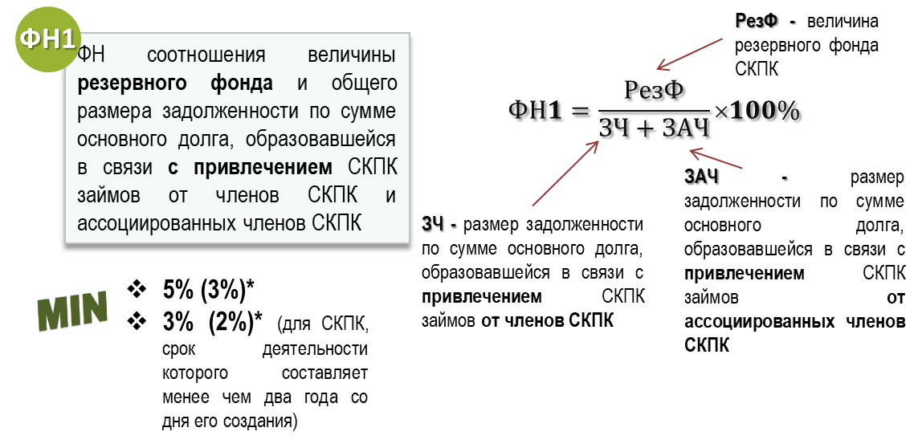
 |  |  |  |  |  |  |  | Инструкция по использованию Памятки
 |  |  |  | Введите значения показателей Отчета о деятельности:
 |  |  |  | РезФ | стр. 2.2 раздела II | 0 | Не рассчитывается, нарушение отсутствует! | I. Заполнение общих сведений. 1) Введите в пункте 1 Наименование СКПК. 2) Введите в пункте 2 ИНН СКПК. 3) Введите в пункте 3 Отчетную дату, на которую рассчивается норматив в формате ДД.ММ.ГГГГ. 4) Введите в пункте 4 Дату создания СКПК в формате ДД.ММ.ГГГГ. II. Расчет нормативов. 1) Введите значения показателей Отчета о деятельности и бухгалтерской отчетности СКПК в соответствии с приведенными расшифровками строк Отчетности. III. Соблюдение/несоблюдение нормативов и проведение дополнительных мероприятий. 1) В случае соблюдения норматива высвечивается рассчитанное значение зеленым цветом и фраза "Норматив соблюден!". 2) В случае несоблюдения норматива высвечивается рассчитанное значение красным цветом и фраза "Норматив не соблюден!" с приведением перечня мероприятий, предлагаемых к рассмотрению в целях увеличения финансовой устойчивости. 3) В случае, если показатель в знаменателе равен нулевому значению, то рассчитанное значение высвечивается зеленым цветом и фраза "Не рассчитывается, нарушение отсутствует!". Внимание: Предложенный перечень мероприятий не является исчерпывающим.
 |  |  |  | ЗЧ + ЗАЧ | стр. 3.1.1 + 3.1.2 + 3.2.1 + 3.2.2 раздела II | 0

 |  |  |  | ФН1= |  | 0.00%

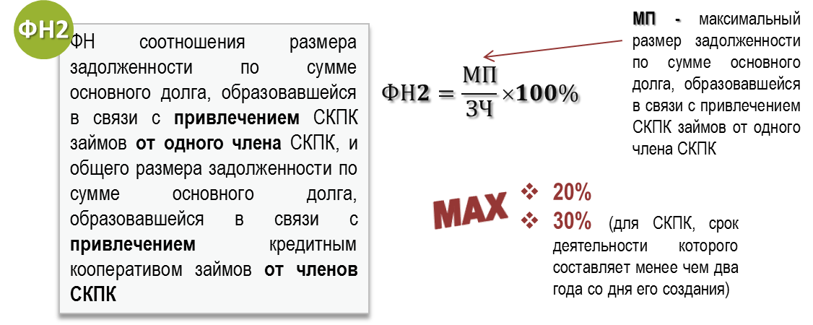
 |  |  |  | Введите значения показателей Отчета о деятельности: |  |  | Не рассчитывается, нарушение отсутствует!
 |  |  |  | МП | стр. 2.1 раздела VI | 0
 |  |  |  | ЗЧ | стр. 2.2 раздела VI | 0

 |  |  |  | ФН2= |  | 0.00%

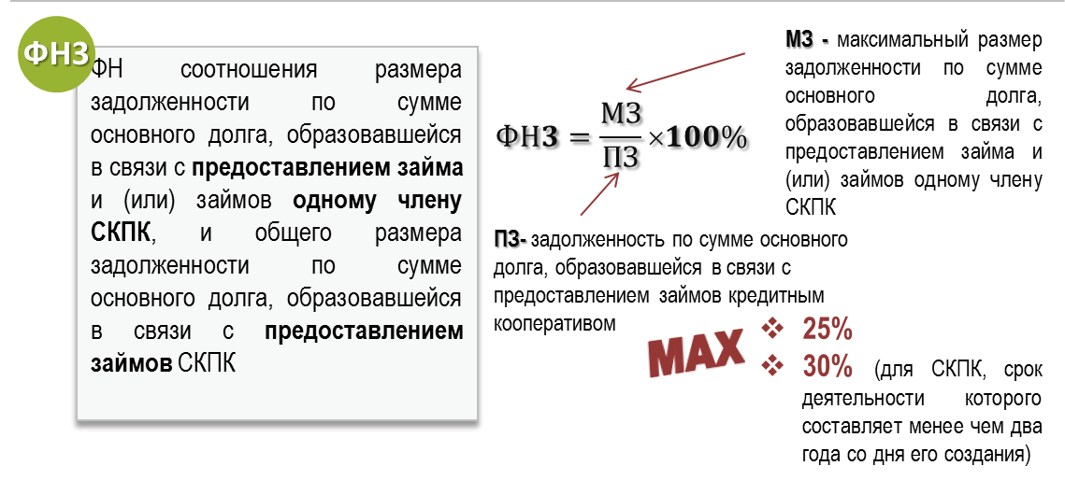
 |  |  |  | Введите значения показателей Отчета о деятельности: |  |  | Не рассчитывается, нарушение отсутствует!
 |  |  |  | МЗ | стр. 3.1 раздела VI | 0
 |  |  |  | ПЗ | стр. 1.1 +1.2 раздела II | 0

 |  |  |  | ФН3= |  | 0.00%

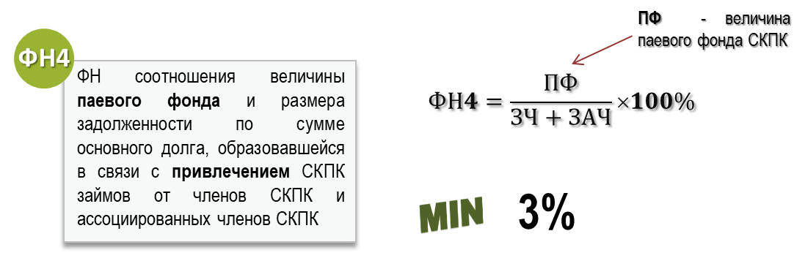
 |  |  |  | Введите значения показателей Отчета о деятельности: |  |  | Не рассчитывается, нарушение отсутствует!
 |  |  |  | ПФ | стр. 2.1 раздела II | 0
 |  |  |  | ЗЧ + ЗАЧ | стр. 3.1.1 + 3.1.2 + 3.2.1 + 3.2.2 раздела II | 0

 |  |  |  | ФН4= |  | 0.00%

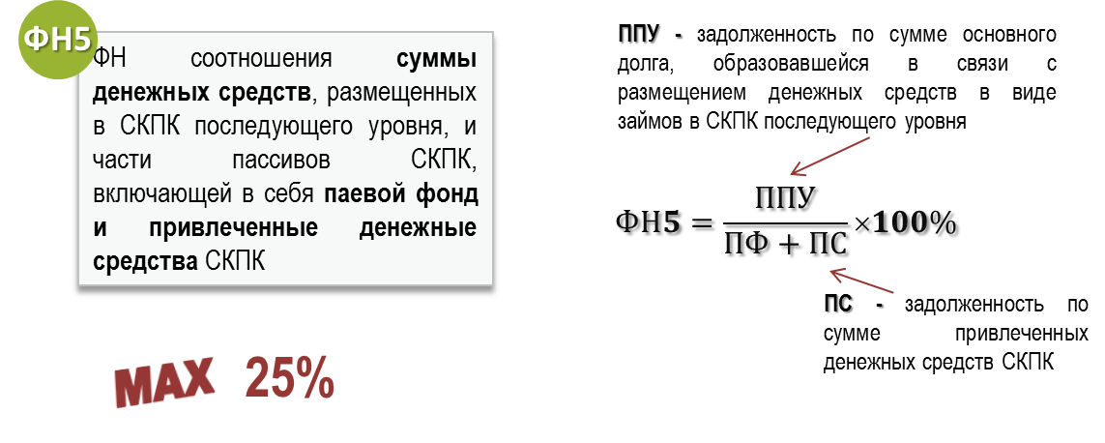
 |  |  |  | Введите значения показателей Отчета о деятельности: |  |  | Не рассчитывается, нарушение отсутствует!
 |  |  |  | ППУ | стр. 1.1.3 +1.2.3 раздела II | 0
 |  |  |  | ПФ | стр. 2.1 раздела II | 0
 |  |  |  | ПС | стр. 3.1 + 3.2 раздела II | 0

 |  |  |  | ФН5= |  | 0.00%

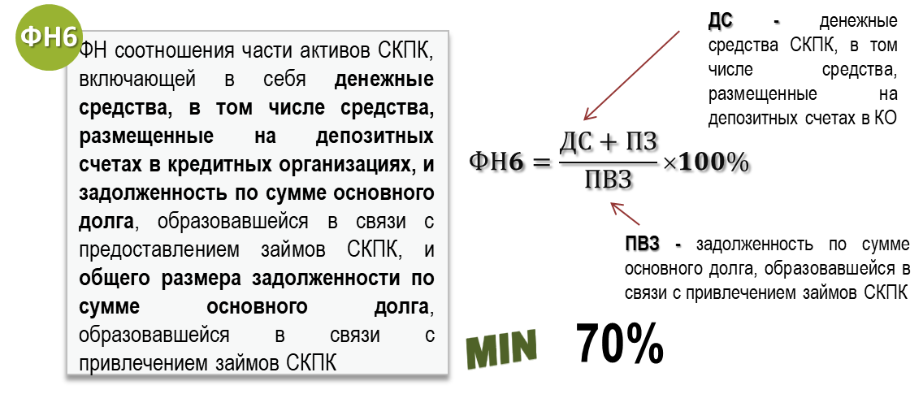
 |  |  |  | Введите значения показателей Отчета о деятельности: |  |  | Не рассчитывается, нарушение отсутствует!
 |  |  |  | ДС | стр. 1.7 + 1.3.1 + 1.4.1 раздела II | 0
 |  |  |  | ПЗ | стр. 1.1 +1.2 раздела II | 0
 |  |  |  | ПВЗ | стр. (3.1 -3.1.3.2) + (3.2 -3.2.3.2) раздела II | 0

 |  |  |  | ФН6= |  | 0.00%

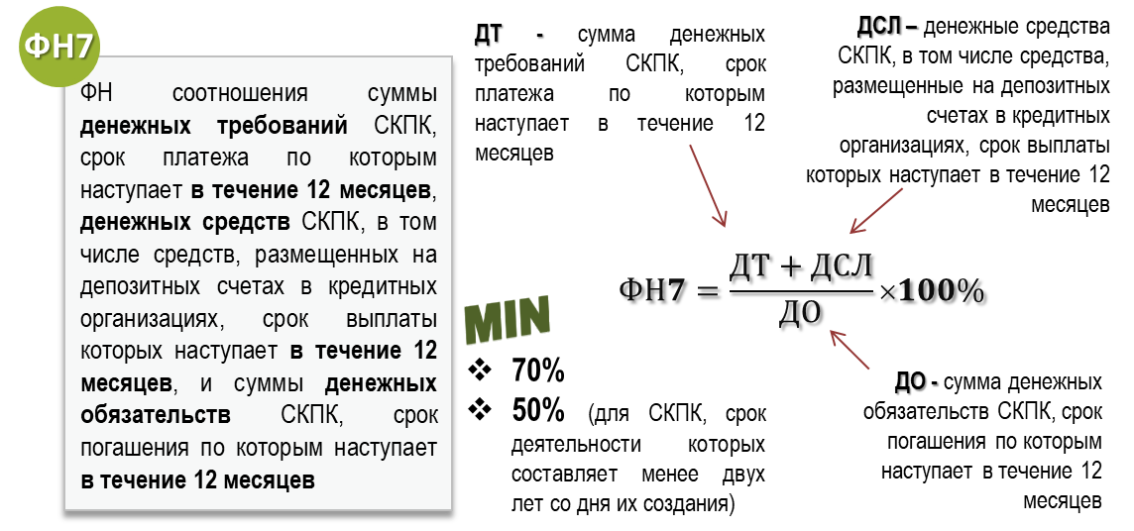
 |  |  |  | Введите значения показателей Отчета о деятельности: |  |  | Не рассчитывается, нарушение отсутствует!
 |  |  |  | ДТ | стр. 7.1 раздела VI | 0
 |  |  |  | ДСЛ | стр. 7.2 раздела VI | 0
 |  |  |  | ДО | стр. 7.3 раздела VI | 0

 |  |  |  | ФН7= |  | 0.00%

В расчет значения ДТ не включаются:
- денежные требования СКПК по займам с просроченными платежами продолжительностью от 91 до 180 календарных дней в размере 50 процентов от объема указанных денежных требований;
- денежные требования СКПК по займам с просроченными платежами продолжительностью от 180 до 365 календарных дней в размере 75 процентов от объема указанных денежных требовани;
- до 1 октября 2023 года денежные требования СКПК по займам с просроченными платежами продолжительностью свыше 365 календарных дней в размере 75 процентов от объема указанных денежных требований;
- с 1 октября 2023 года денежные требования СКПК по займам с просроченными платежами продолжительностью свыше 365 календарных дней в размере 100 процентов от объема указанных денежных требований.

